Excel-tipp
 | Munkalapok csoportosítása és 3D hivatkozások

E havi Excel-tippünkben bemutatjuk, hogyan tudunk munkalapokat csoportosítani és szétbontani, valamint mikor és hogyan használjunk 3D-s hivatkozásokat. A munkalapok csoportosításával lehetőségünk van szerkezetükben megegyező munkalapokat csoportosítani és ezeken egyszerre dolgozni, elkerülve, hogy minden munkalapon ugyanazokat a képleteket, módosításokat kelljen elvégezni. Ez a tipp akkor lehet különösen hasznos, ha az Excelben például minden hónapra/ évre, esetleg minden ügyfélre ugyanolyan szerkezetű munkalapunk van más adatokkal. Ez a funkció megkönnyíti munkánkat és időt is spórol nekünk. A 3D hivatkozások teszik lehetővé, hogy a csoportosított munkalapokon azonos pozícióban lévő cellákkal adatokat számoljunk sok munkalapon keresztül, valamint segítségünkre lehet, ha létre szeretnénk hozni egy összegző munkalapot, ami a többi azonosan felépített munkalapra vonatkozik.

 | Kijelölt munkalapok csoportosítása és a csoportosítás megszüntetése

 | A példában szereplő munkafüzet külön munkalapokat tartalmaz az egyes évekhez. A munkalapokon azonos felépítésben szerepelnek a régiók értékesítési adatai. Ha ugyanazokat a feladatokat szeretnénk elvégezni egy munkacsoportban, az alábbi lépéseket kell követni:

 | Lenyomva tartsuk a Ctrl billentyűt és válasszuk ki a kívánt munkalapokat. Ha egymást követő munkalapokat szeretnénk csoportosítani, a Shift billentyű lenyomásával tehetjük meg.

 |  |  | Miután csoportosítottuk a munkalapokat, a "Csoport" szó megjelenik az Excel címsorában. Nagyon kell azonban figyelni, nehogy elfelejtsük, hogy csoport üzemmódban vagyunk, ha a továbbiakban csak egy munkalapon szeretnénk dolgozni.

 | Ha már csak egy adott fülön szeretnénk dolgozni, a Ctrl gombot lenyomva tartva kattintsunk azokra a munkalapokra, amelyeken már nem szeretnénk módosításokat elvégezni. Jobb klikk megnyomásával a legalsó "Csoport szétbontása" pontot választjuk.

 | Lapcsoport módban nem használható minden parancs.

 | Az összes munkalap csoportosítása és a csoportosítás megszüntetése

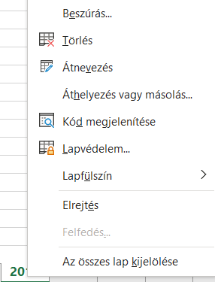

 | A munkafüzetben az összes munkalap is csoportosítható egyszerre. Ehhez bármelyik munkalapfülre kell kattintani. Jobb klikk és itt ki kell választani "Az összes lap kijelölése" elemet.

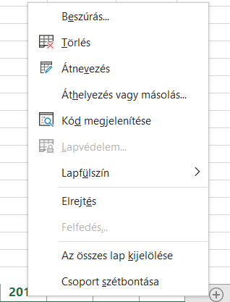

 |  |  | Ha a munkafüzet minden lapja egy csoportban van, akkor a munkalapon való böngészésével megszüntetjük a csoportosítást. A csoportosított munkalapokat akkor lehet böngészni a csoportosítás megszüntetése nélkül, ha nem jelöljük ki az összeset.

 |  |  | Szétbontani a Kijelölt munkalapok megszüntetéséhez hasonlóan kell. Kattintsunk a munkalapokra, amelyeket nem szeretnénk, hogy a csoporthoz tartozzanak és nyomjuk meg a "Csoport szétbontása" gombot. Emellett persze ne felejtsük el, hogy egy munkalap böngészésével is megszüntetjük az Összes munkalap csoportosítását.

 | Formázás és képletek

 | 1. Formázás: Amennyiben több munkalapot kijelöltünk, egyszerre az összes kijelölt munkalapon tudunk formázással kapcsolatos műveleteket végrehajtani. | 2. Képletek: Több munkalapot kijelölve, csak az egyik munkalapon kell a képlet utasításokat elvégezni és az az összesen meg fog jelenni.

 | Csoportosítsuk a munkalapokat, majd kattintsunk az egyik munkalapra, ahol a módosításokat szeretnénk végrehajtani. A példa kedvéért most az adatokkal teli táblát színeztem be és állítottam félkövérre a betűtípust az oszlop és sorcímeknél. Az eredmény az, hogy amit az egyik munkalapon elvégeztünk, az összesen megjelenik. | Csoportosítsuk a munkalapokat, majd kattintsunk az egyik munkalapra, ahol a módosításokat szeretnénk végrehajtani. A példa kedvéért most a SZUM függvény segítségével összeadom minden évben a havi és régiókra lebontott adatokat. Az eredmény az, hogy amit az egyik munkalapon elvégeztünk, az összesen megjelenik.

 | 3D hivatkozások használata

 | 1) 3D hivatkozások használata összegző munkalapoknál: Abban az esetben, ha ugyanolyan szerkezetű munkalapjainkon az adatokat szeretnénk egy összegző munkalapon összesíteni, ezt 3D hivatkozásokkal tehetjük meg. Erre példa lehet, ha egy évben a havi adatokat szeretnénk évessé összevonni, vagy a mi esetünkben az elmúlt 4 év adatait szeretnénk összegezni.

 | Beírjuk a használni kívánt függvényt, a példánkban a "SZUM"-ot. A zárójel megnyílása után rákattintunk az első munkalapra (a mi esetünkben 2019), majd megnyomjuk a Shiftet és rákattintunk az utolsó munkalapra (a mi esetünkben 2016). A képlet utolsó részébe beírjuk, hogy melyik cellákban szeretnénk az értékeket összeadni (amelyet minden munkalapról fel szeretnénk használni). Ezzel meg is kapjuk Régió1-ben a márciusi hónapra összesítve a 4 év adatát. A képletet elég lehúzni és így automatikusan minden oszlopra kiszámolja az összesített értéket.

 | Csoportosított munkalapoknál nem működik minden képlet. Alább láthatóak olyan képletek, amelyeket csoportoknál is használhatunk: |  | ÁTLAG | ÉS | MAX | NAGY | SZÓRÁSP | VAGY
 |  |  | ÁTLAGA | FERDESÉG | MAXA | NÉGYZETÖSSZEG | SZÓRÁSPA | VAR
 |  |  | ÁTL.ELTÉRÉS | KICSI | MEDIÁN | PERCENTILIS | SZORZAT | VARA
 |  |  | DARAB | KIMETSZ | MIN | SZÓRÁS | SQ | VARP
 |  |  | DARAB2 | KVARTILIS | MIN2 | SZÓRÁSA | SZUM | VARPA

 | Készítette: Szabó Blanka (Blanka.Szabo@horvath-partners.com)

